Mode d'emploi
MODE D'EMPLOI

 | 1- Copier la feuille de calcul vierge ("G3") sur des feuilles complémentaires (1 feuille par site d'observation) 2- Préciser le nom et l'adresse du chantier en observation 3- Numéroter les jauges 4- Préciser la face A ou B sur laquelle le relevé de la mesure est réalisée ainsi que la longueur de la tige (L) en mm 5- Préciser la date de l'observation (14/07/21 pour 14 juillet 2021) 6- Inscrire la lecture faite sur le vernier de chaque jauge en mm (Exemple : 14,6) 7- L'évoluton du désaffleurement par rapport à la première mesure est calculé automatiquement Lors des l'observations suivantes réaliser les tâches 5 et 6.
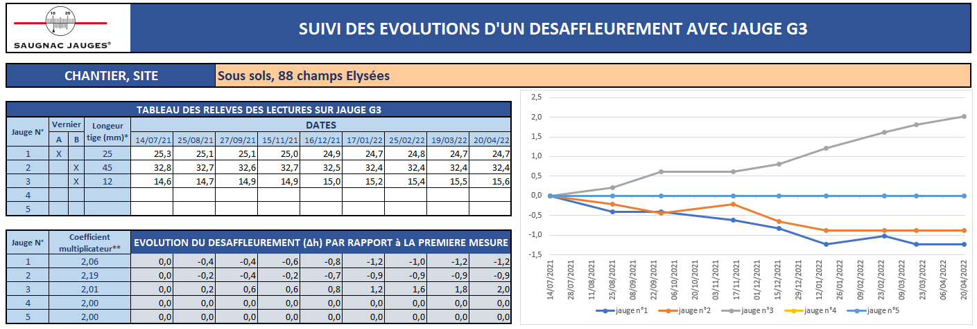

2

4
5
3
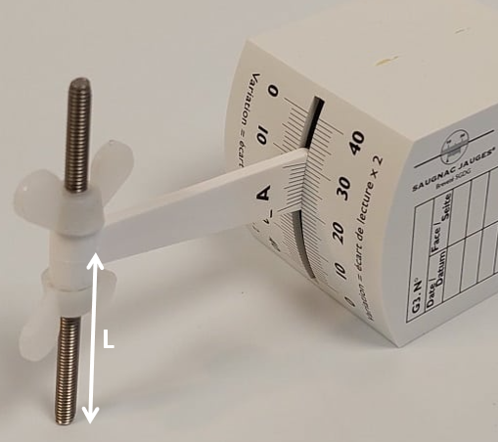

6

7
4

G3
 |  |  |  | SUIVI DES EVOLUTIONS D'UN DESAFFLEUREMENT AVEC JAUGE G3

CHANTIER, SITE

TABLEAU DES RELEVES DES LECTURES SUR JAUGE G3
Jauge N° | Vernier |  | Longeur tige (mm)* | DATES
 | A | B |  | 2021-07-14 | 2021-08-25 | 2021-09-27 | 2021-11-15 | 2021-12-16 | 2022-01-17 | 2022-02-25 | 2022-03-19 | 2022-04-20
1
2
3
4
5

Jauge N° | Coefficient multiplicateur** |  |  | EVOLUTION DU DESAFFLEUREMENT (∆h) PAR RAPPORT à LA PREMIERE MESURE
1 | 2.00 |  |  | 0.0 | 0.0 | 0.0 | 0.0 | 0.0 | 0.0 | 0.0 | 0.0 | 0.0
2 | 2.00 |  |  | 0.0 | 0.0 | 0.0 | 0.0 | 0.0 | 0.0 | 0.0 | 0.0 | 0.0
3 | 2.00 |  |  | 0.0 | 0.0 | 0.0 | 0.0 | 0.0 | 0.0 | 0.0 | 0.0 | 0.0
4 | 2.00 |  |  | 0.0 | 0.0 | 0.0 | 0.0 | 0.0 | 0.0 | 0.0 | 0.0 | 0.0
5 | 2.00 |  |  | 0.0 | 0.0 | 0.0 | 0.0 | 0.0 | 0.0 | 0.0 | 0.0 | 0.0

*longueur de la tige = longueur entre la fixation du bras et le point d'impact (cf. image ci-dessous)
**le coefficient multiplicateur intiale de 2 est recalculé en fonction de la taille de la tige

G3 (Exemple)
 |  |  |  | SUIVI DES EVOLUTIONS D'UN DESAFFLEUREMENT AVEC JAUGE G3

CHANTIER, SITE |  |  |  |  |  | Sous sols, 88 champs Elysées

TABLEAU DES RELEVES DES LECTURES SUR JAUGE G3
Jauge N° | Vernier |  | Longeur tige (mm)* | DATES
 | A | B |  | 2021-07-14 | 2021-08-25 | 2021-09-27 | 2021-11-15 | 2021-12-16 | 2022-01-17 | 2022-02-25 | 2022-03-19 | 2022-04-20
1 | X |  | 25 | 25.3 | 25.1 | 25.1 | 25.0 | 24.9 | 24.7 | 24.8 | 24.7 | 24.7
2 |  | X | 45 | 32.8 | 32.7 | 32.6 | 32.7 | 32.5 | 32.4 | 32.4 | 32.4 | 32.4
3 |  | X | 12 | 14.6 | 14.7 | 14.9 | 14.9 | 15.0 | 15.2 | 15.4 | 15.5 | 15.6
4
5

Jauge N° | Coefficient multiplicateur** |  |  | EVOLUTION DU DESAFFLEUREMENT (∆h) PAR RAPPORT à LA PREMIERE MESURE
1 | 2.06 |  |  | 0.0 | -0.4 | -0.4 | -0.6 | -0.8 | -1.2 | -1.0 | -1.2 | -1.2
2 | 2.19 |  |  | 0.0 | -0.2 | -0.4 | -0.2 | -0.7 | -0.9 | -0.9 | -0.9 | -0.9
3 | 2.01 |  |  | 0.0 | 0.2 | 0.6 | 0.6 | 0.8 | 1.2 | 1.6 | 1.8 | 2.0
4 | 2.00 |  |  | 0.0 | 0.0 | 0.0 | 0.0 | 0.0 | 0.0 | 0.0 | 0.0 | 0.0
5 | 2.00 |  |  | 0.0 | 0.0 | 0.0 | 0.0 | 0.0 | 0.0 | 0.0 | 0.0 | 0.0

*longueur de la tige = longueur entre la fixation du bras et le point d'impact (cf. image ci-dessous)
**le coefficient multiplicateur intiale de 2 est recalculé en fonction de la taille de la tige

